关系图
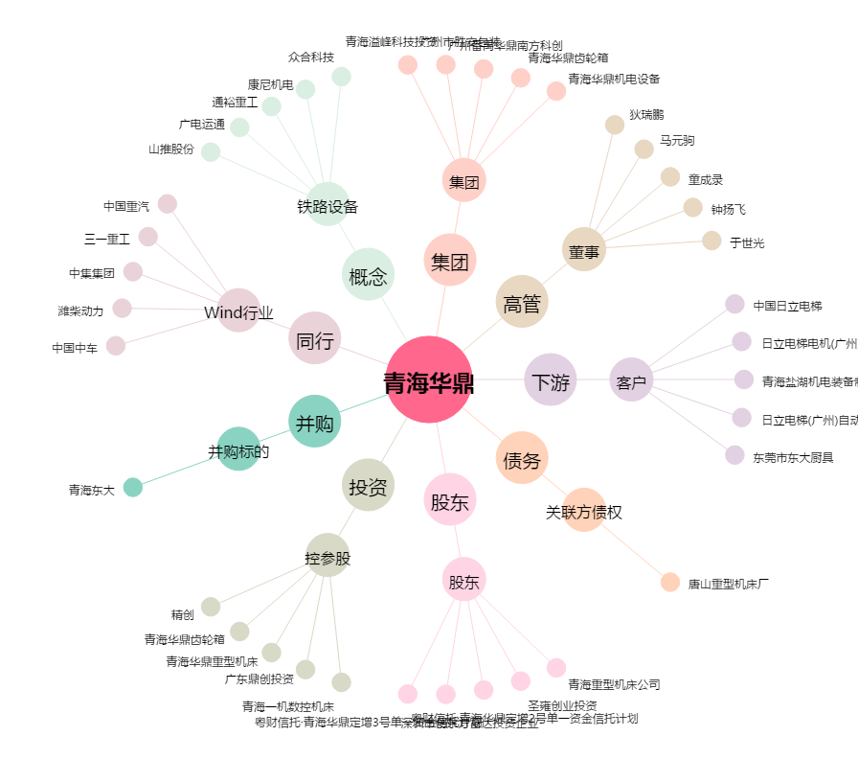
青海华鼎[600243.SH] - 关系概览图

